NUMERAL 11 - CONTRATACIÓN DE BI
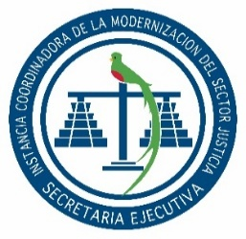

SECRETARÍA EJECUTIVA
INSTANCIA COORDINADORA DE LA MODERNIZACIÓN DEL
SECTOR JUSTICIA

Dirección: |  | 2da. Calle 8-36 zona 14, Guatemala, Guatemala.
Horario de atención Sede Central: |  | 8:00 a 16:00 Horas.
Horario de atención Centros de Administración de Justicia: |  | 8:00 a 16:00 Horas.
Telefono: |  | 2317-4747
Director o Coordinador: |  | Jorge Mario Del Cid Cuyun
Encargado de Actualización: |  | Victoria Abigail Flores
Mes de Actualización: |  | JUNIO

NUMERAL 11 - CONTRATACIÓN DE BIENES Y SERVICIOS
MODALIDAD DE CONTRATACIÓN | MONTO TOTAL | PRECIO UNITARIO | UNIDADES | RENGLÓN PRESUPUESTARIO | DESCRIPCION | DETALLES DEL PROCESO DE ADJUDICACIÓN
COMPRA DIRECTA CON OFERTA ELECTRONICA | Q41,527.45 | Q41,527.45 | 1 | 267 | ADQUISICIÓN DE TÓNER Y TINTA PARA EL FUNCIONAMIENTO DE LOS EQUIPOS DE IMPRESIÓN EN LA SECRETARÍA EJECUTIVA DE LA INSTANCIA COORDINADORA DE LA MODERNIZACIÓN DEL SECTOR JUSTICIA Y REABASTECIMIENTO DE ALMACÉN DE SUMINISTROS | NOG | 30823404
 |  |  |  |  |  | Fecha de Publicación: | 2026-06-05
 |  |  |  |  |  | Fecha de Adjudicación: | 2026-06-09
 |  |  |  |  |  | Estatus: | Adjudicado

